Jahr
Arbeitmarkt und Bildung in Wien
 | 2022

Arbeitsmarktdaten im Kontext von Bildungsabschlüssen:
Das mit Abstand höchste Arbeitslosigkeitsrisiko haben Personen, die keinen über die Pflichtschule hinausgehenden Bildungsabschluss vorweisen können.

Wichtige Arbeitsmarktdaten auf einen Blick

 |  |  | Veränd. zum Vorjahr
 | Bestand/Quote |  | absolut | in%

Arbeitslose Personen | 104,848 |  | -21,832 | -17.2%
Frauen | 44,786 |  | -10,206 | -18.6%
Männer | 60,062 |  | -11,626 | -16.2%
Unselbständig Beschäftigte | 897,845 |  | 28,816 | 3.3%
Frauen | 434,149 |  | 13,990 | 3.3%
Männer | 463,696 |  | 14,826 | 3.3%
Arbeitslosenquote - nationale Berechnung | 10.5% |  | -2.3% | -Punkte
Frauen | 9.4% |  | -2.2% | -Punkte
Männer | 11.5% |  | -2.3% | -Punkte

 | arbeitslose Personen |  | offene Stellen

 | Bestand | Anteil | Bestand | Anteil

Gesamt | 104,848 |  | 17,996
maximal Pflichtschule | 50,081 | 47.8% | 7,420 | 41.2%
Lehre | 21,945 | 20.9% | 5,300 | 29.5%
Mittlere technisch-gewerbliche Schule | 625 | 0.6% | 71 | 0.4%
Mittlere kaufmännische Schule | 1,783 | 1.7% | 134 | 0.7%
sonstige mittlere Schule | 2,224 | 2.1% | 1,284 | 7.1%
Allgemeinbildende höhere Schule | 9,130 | 8.7% | 84 | 0.5%
Höhere technisch-gewerbliche Schule | 1,975 | 1.9% | 931 | 5.2%
Höhere kaufmännische Schule | 1,739 | 1.7% | 440 | 2.4%
sonstige höhere Schule | 3,014 | 2.9% | 806 | 4.5%
Akademie | 338 | 0.3% | 50 | 0.3%
Fachhochschule | 1,136 | 1.1% | 756 | 4.2%
Universität, Hochschule, Pädagogische Hochschule | 10,590 | 10.1% | 719 | 4.0%

47,8% der arbeitslosen Personen hat lediglich Pflichtschulausbildung, 20,9% verfügen über einen Lehrabschluss; in Summe weisen 68,7% aller arbeitslosen Personen maximal Lehrausbildung auf. Personen mit Lehrabschluss sind allerdings im Vorteil: 29,5% der (sofort verfügbaren) offenen Stellen verlangt diese Qualifikation.

Bestand arbeitsloser Personen nach Ausbildung und Geschlecht

 | Frauen N = 44.786 | Männer N = 60.062
Pflichtschule | 46.8% | 48.5%
Lehre | 16.9% | 24.0%
BMS | 5.3% | 3.7%
AHS | 9.5% | 8.1%
BHS | 6.9% | 6.1%
Uni, FH, Akademie | 14.4% | 9.4%

Bei der differenzierten Betrachtung arbeitsloser Personen nach Geschlecht zeigt sich ein kleiner Unterschied beim Anteil von Personen mit Pflichtschulausbildung (Frauen 46,8%, Männer: 48,5%), jedoch ein deutlicher Unterschie beim Anteil von Personen mit Lehrabschluss: 16,9% der arbeitslosen Frauen, aber 24,0% der arbeitslosen Männer haben eine Lehrausbildung absolviert.

Arbeitslosenquote1 nach Ausbildung

 | 2022 | 2021 | ALQ-Gesamt | ALQ-Gesamt
Pflichtschulausbildung | 30.1% | 33.3% | 10.5% | 12.7%
Lehrausbildung | 10.8% | 13.0% | 10.5% | 12.7%
BMS | 5.8% | 7.7% | 10.5% | 12.7%
AHS | 8.4% | 10.5% | 10.5% | 12.7%
BHS | 6.1% | 7.9% | 10.5% | 12.7%
Akadem. Ausbildung, FH | 3.6% | 4.5% | 10.5% | 12.7%

Arbeitslosenquote1 nach Ausbildung im Zeitverlauf
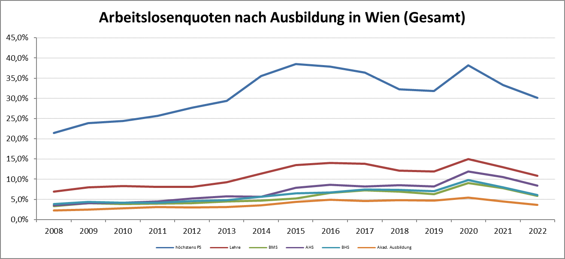

1 Vorgemerkte Arbeitslose einer Bildungsebene bezogen auf das Arbeitskräftepotential (Arbeitslose + unselbstständig Beschäftigte des Jahres) derselben Bildungsebene; die Gliederung der Beschäftigtenbasis nach Bildungsabschluss wurde nach Ergebnissen der Arbeitskräfteerhebung (unselbeständig Erwerbstätige nach LFK) errechnet

verwendete Abkürzungen:
AHS: Allgemeinbildende höhere Schule
BHS: Berufsbildende höhere Schule (Höhere technisch-gewerbliche Schule, Höhere kaufmännische Schule, Sonstige höhere Schule)
BMS: Berufsbildende mittlere Schule (Mittlere technisch-gewerbliche Schule, Mittlere kaufmännische Schule, Sonstige mittlere Schule)

